desecret Orlov
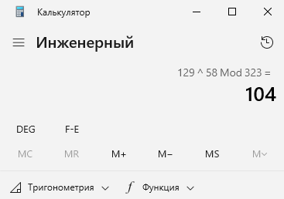
Изучение программной реализации асимметричного алгоритма RSA

Процедура расшифрования сообщения
В соответствии с моделью шифра RSA расшифрование сообщения выполняется согласно правилу: M = D_k(C) = C^d (mod n).
Закрытый ключ шифрования k_p = {d, n}
n = | 323 | Лист1!G12
d = | 58 | Лист1!G22
Перем. i= | 1 | 2 | 3 | 4 | 5 | 6 | 7 | 8 | 9 | 10 | 11 | 12 | 13 | 14 | 15 | 16 | 17 | 18 | 19 | 20 | 21 | 22 | 23 | 24
С(i) = | 129 | 190 | 109 | 42 | 169 | 87 | 241 | 115 | 168 | 241 | 87 | 53 | 109 | 165 | 241 | 230 | 319 | 271 | 65 | 42 | 169 | 22 | 131 | 168
M = C^d (mod n)
M(i) = | #NUM! | #NUM! | #NUM! | #NUM! | #NUM! | #NUM! | #NUM! | #NUM! | #NUM! | #NUM! | #NUM! | #NUM! | #NUM! | #NUM! | #NUM! | #NUM! | #NUM! | #NUM! | #NUM! | #NUM! | #NUM! | #NUM! | #NUM! | #NUM!
calc.exe | 79 | 114 | 108 | 111 | 118 | 83 | 97 | 115 | 104 | 97 | 83 | 117 | 108 | 116 | 97 | 110 | 98 | 101 | 107 | 111 | 118 | 105 | 99 | 104

